Лист1
Л/р №2, допзадание №3
Построить и вывести график зависимости времени выполнения программы, считающей интеграл, от количества создаваемых потоков. (1 балл)

x | 1 | 10 | 20 | 30 | 40 | 50 | 60 | 70 | 80 | 90 | 100
t | 32 | 28 | 29 | 30 | 33 | 34 | 35 | 33 | 36 | 38 | 37
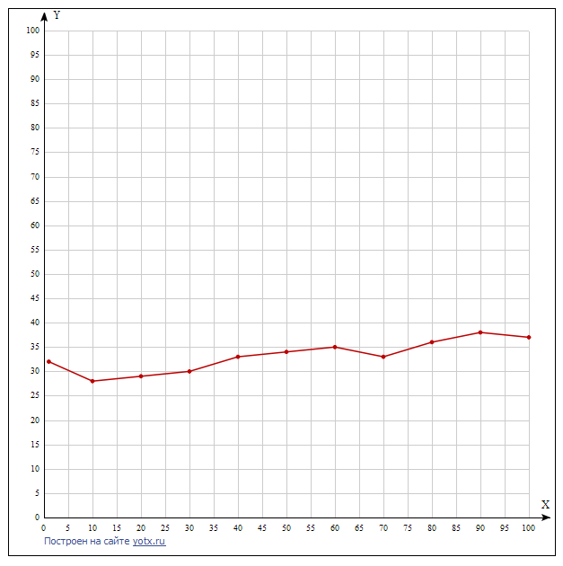
Время выполнения, t
Значения интервала интегрирования и количество отрезков разбиения равно по умолчанию: a = 1, b = 10, steps = 1000

 | Link

Количество потоков, x

